exemplo_1
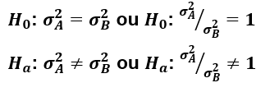
Desvio padrão A | 1000
Desvio padrão B | 1600

amostra de A | 10
amostra de B | 15

nivel de confianca | 95%

 |  | var A/var B | 0.625
 |  | F critico 5% | 0.33052686014
 |  | F critico 95% | 2.6457907352

 |  |  | não rejeita H0

exemplo_correlacao
Preco | Quantidade | Correlação
1 | 53 | -0.80084719
2 | 64
3 | 25
4 | 52
5 | 41
6 | 20
7 | 31
8 | 31
9 | 26
10 | 39
11 | 47
12 | 22
13 | 21
14 | 5
15 | 29
16 | 20
17 | 1
18 | 1
19 | 15
20 | 4
21 | 27
22 | 1
23 | 1
24 | 1

